Лист1
 |  |  |  | РАСПИСАНИЕ ЗАНЯТИЙ
 |  |  | Институт прикладной информатики, математики и физики
 |  |  | отделение прикладной информатики и информационных технологий
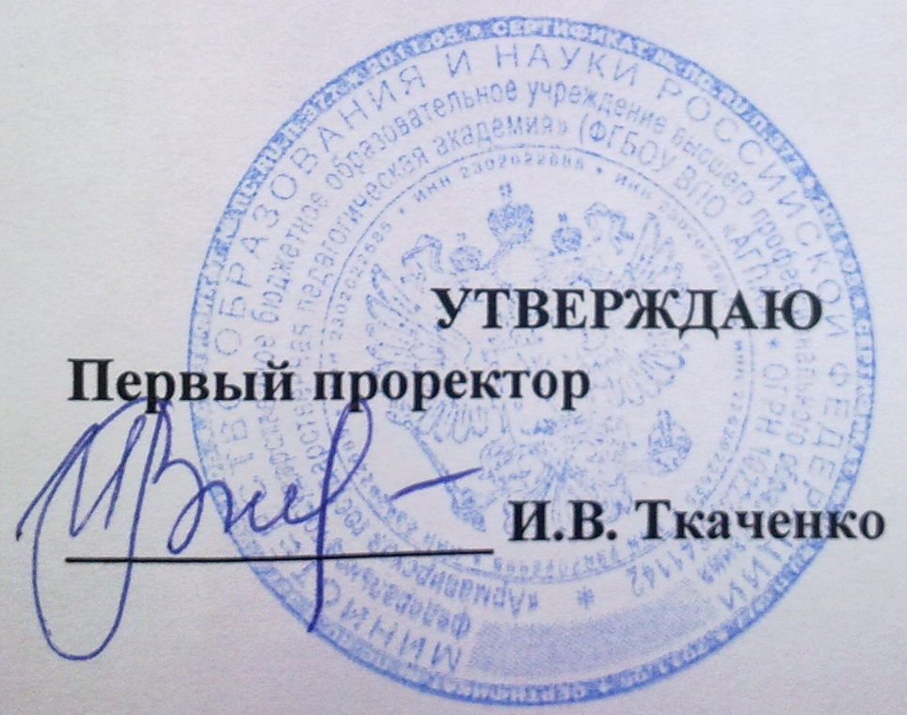
 |  |  |  |  |  | (для студентов очной формы обучения)

 |  |  |  |  | н е ч ё т н а я н е д е л я

 |  |  |  |  |  |  |  |  | с 14.10 по 19.10

 |  | Прикладная информатика в экономике |  |  |  | "Информатика" с дополнительной специальностью "Математика" |  |  |  |  | Информатика и вычислительная техника
 |  | М-ПИЭ -4-1 |  | М-ПИЭ -5-1 |  | М-ИНФ-1-1 | М-ИНФ-2-1 | М-ИНФ-3-1 | М-ИНФ-4-1 | М-ИНФ-5-1 | ВМ-ИВТ-3-1 |  | ВМ-ИВТ-4-1
ПОНЕДЕЛЬНИК | 1120-1250

 | 1310-1440 |  |  |  |  |  |  |  |  |  | Дисц.по выб. 5 АЛСИ | Дисц.по выб. 77 АГПА
 |  |  |  |  |  |  |  |  |  |  | Нелин В.М. | Манвелов Н.С.
 | 1450-1620 |  |  |  |  |  |  |  |  |  | Социология 5 АЛСИ
 |  |  |  |  |  |  |  |  |  |  | Денисова Л.Л.
 | 1630-1800 |  |  |  |  |  |  |  |  |  | ООП 64 АГПА
 |  |  |  |  |  |  |  |  |  |  | Белодед Е.С.

ВТОРНИК | 1120-1250

 | 1310-1440 |  |  |  |  |  |  |  |  |  | Функциональное и логическое программирование 59 АГПА
 |  |  |  |  |  |  |  |  |  |  | Белодед Е.С.
 | 1450-1620 |  |  |  |  |  |  |  |  |  | Сети и телекоммуникации 31 АГПА
 |  |  |  |  |  |  |  |  |  |  | Нелин В.М.
 | 1630-1800 |  |  |  |  |  |  |  |  |  | Сети и телекоммуникации 31 АГПА
 |  |  |  |  |  |  |  |  |  |  | Нелин В.М.

СРЕДА | 1120-1250 |  |  |  |  |  |  |  |  |  | Физкультура ФОК АЛСИ
 |  |  |  |  |  |  |  |  |  |  | Иванов
 | 1310-1440 |  |  |  |  |  |  |  |  |  | Технология разработки ПО 64 АГПА
 |  |  |  |  |  |  |  |  |  |  | Белодед Е.С.
 | 1450-1620 |  |  |  |  |  |  |  |  |  | Объектно-ориентированное программирование 33 АЛСИ
 |  |  |  |  |  |  |  |  |  |  | Лапшин Н.А.
 | 1630-1800

 | 1810-1940

ЧЕТВЕРГ | 1120-1250 |  |  |  |  |  |  |  |  |  | Дисц.по выб. 28 АГПА | Дисц.по выб. 65 АГПА
 |  |  |  |  |  |  |  |  |  |  | Давиденко А.Н. | Нелин В.М.
 | 1310-1440 |  |  |  |  |  |  |  |  |  | Функциональное и логическое программирование 34 АЛСИ
 |  |  |  |  |  |  |  |  |  |  | Лапшин Н.А.
 | 1450-1620 |  |  |  |  |  |  |  |  |  | Дисц.по выб. 59 АГПА | Дисц.по выб. 64 АГПА
 |  |  |  |  |  |  |  |  |  |  | Голодов Е.А. | Карабут Н.В.
 | 1630-1800

 | 1810-1940

 | 0940-1110

ПЯТНИЦА | 1120-1250 |  |  |  |  |  |  |  |  |  | Физкультура ФОК АЛСИ
 |  |  |  |  |  |  |  |  |  |  | Иванов
 | 1310-1440 |  |  |  |  |  |  |  |  |  | Дисц.по выб. 65 АГПА | Дисц.по выб. 31 АГПА
 |  |  |  |  |  |  |  |  |  |  | Нелин В.М. | Манвелов Н.С.
 | 1450-1620

 | 1630-1800

СУББОТА | 1120-1250

 | 1310-1440

 | 1450-1620

 | 1630-1800

 |  | Директор Института ПИМиФ Э.В.Чиянова

